需求确认
功能 | 建议
蓝牙异常检测 | 增加蓝牙异常检测功能 Renpho的蓝牙检测搜索不到设备显示异常页面，搜索到显示无异常页面 1.绑定设备>>搜索不到设备>>蓝牙异常检测>>上秤>>检测中>>检测到异常（上传日志）/无异常 2.我的>>系统设置>>蓝牙异常检测>>上秤>>检测中>>检测到异常（上传日志）/无异常
测量音效 | 只增加测量完成七种音效+无 （Renpho测量音效分：体重上升/下降/浮动±0.5kg三种场景，每种场景有七种音效+无可供选择）
称重提醒 | 增加称重提醒功能 Renpho可设3个闹钟，APP在前台时有提醒，杀掉APP闹钟提醒不起作用
视频使用教程 | 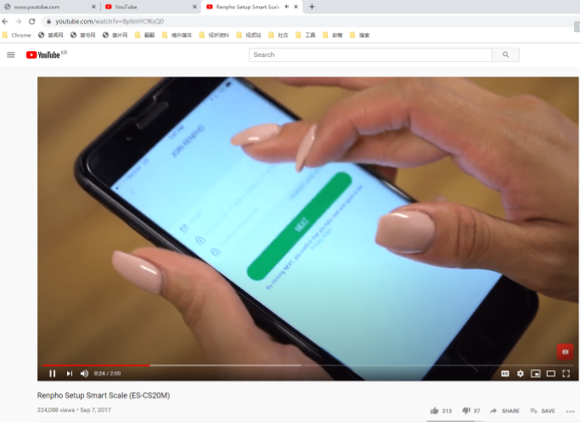 增加视频使用教程 Renpho：youtobe的网页，需翻墙 https://www.youtube.com/watch?v=Bp6mYCfKsQ0
客户服务热线 | 增加客户服务热线页面 Renpho：美国与英国的服务热线
产品页推荐 | 产品推荐页是否由客户提供？ Renpho：网页形式，购买产品需打开亚马逊
记录身体各个部分尺寸功能 | fitdays有这个功能： 1.首页加号>>围度>>绑定设备测量 2.首页加号>>手动记录>>围度
APP主页显示数据 | 13项全部在首页显示，显示形式待定
BMI等指标范围是否调整过 | 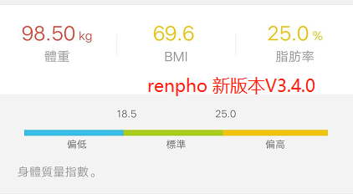 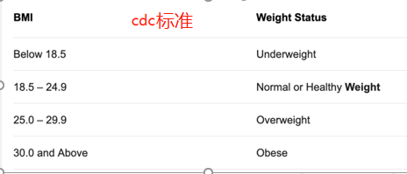 cdc网址：https://www.cdc.gov/healthyweight/assessing/bmi Renpho BMI范围： 偏低：BMI＜18.5 标准：18.5≤BMI≤25 偏高：BMI＞25 | 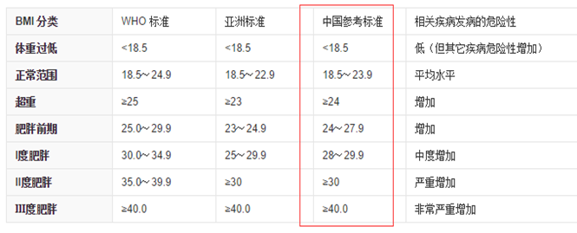
数据追踪 | 增加至13项指标 方式一：保持fitdays的框架纵向滑动的6项新增7项 方式二：renpho的横向滑动13项
UI定制变动 | 我们提供ui，客户给意见
第三方同步 | 苹果：Apple Health，Fitbit，安卓：Google Fit，Fitbit，Samsung（需要是三星的合作伙伴）
账号是否客户提供 | 待确认
上架是客户还是我们 | 待确认

客户描述
